SOÁT VÉ
Project Name | XÂY DỰNG WEBSITE POPCINEMA – HỆ THỐNG QUẢN LÝ ĐẶT VÉ XEM PHIM TRỰC TUYẾN ỨNG DỤNG CHATBOT AI VÀ MÔ PHỎNG PHÒNG CHIẾU 360°
Module Code | SOÁT VÉ
 | Hoàn thành | Lỗi | Chưa kiểm tra | Bị chặn | Tổng lần kiểm tra
Round 1 | 10 | 0 | 0 | 0 | 10
Round 2 | 10 | 0 | 0 | 0 | 10

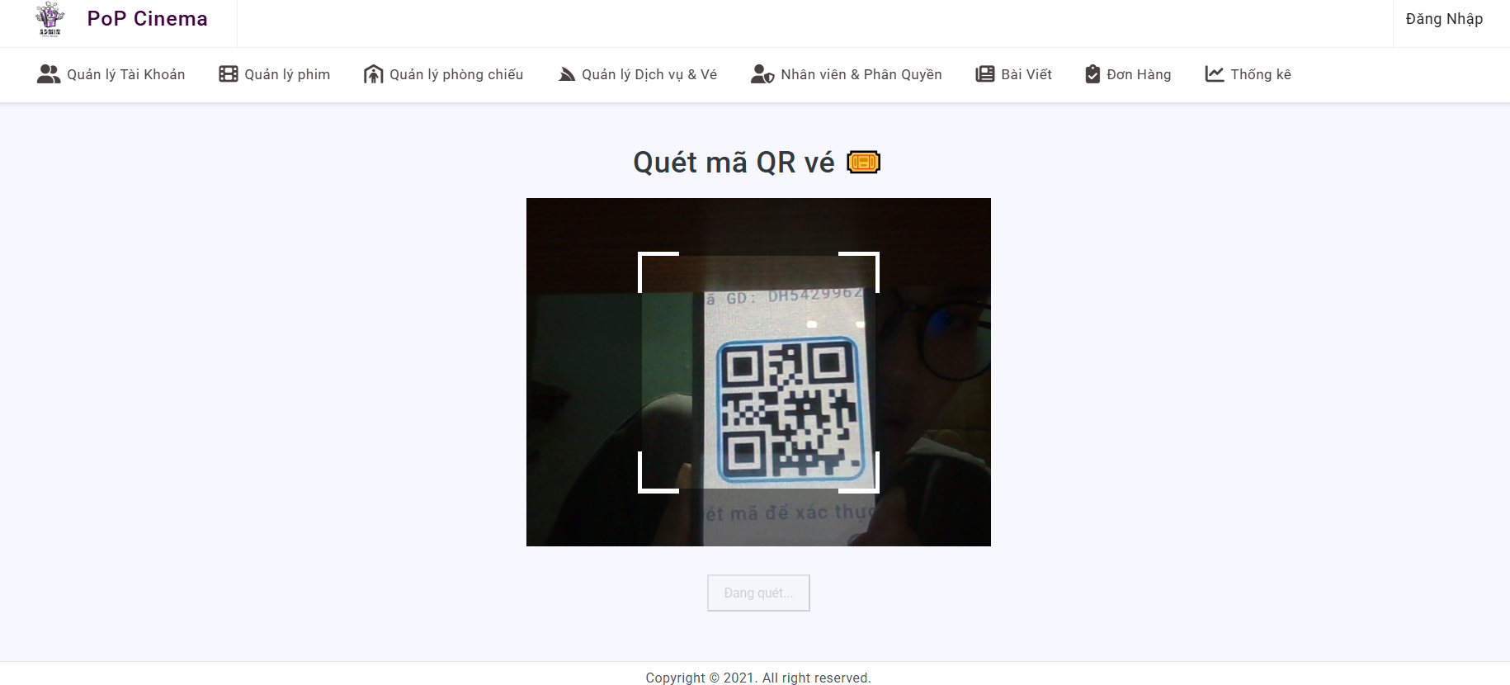

Test Case ID | Mô tả | Quy trình | Điều kiện tiên quyết | Kết quả mong đợi | Kết quả thực tế | Kết quả |  |  |  |  |  | Chú thích
 |  |  |  |  |  | Vòng 1 |  |  | Vòng 2
 |  |  |  |  |  | Trạng thái | Ngày kiểm tra | Người kiểm tra | Trạng thái | Ngày kiểm tra | Người kiểm tra
GUI_SHOW SOÁT VÉ
GUI-SV01 | Hiển thị tiêu đề trang |  | Đăng nhập thành công vào hệ thống | Hiển thị: “Quét mã QR vé” | Hiển thị: “Quét mã QR vé” | Passed | 2026-04-24 | Huy | Passed | 2026-04-27 | Huy
GUI-SV02 | Hiển thị khung camera |  | Đăng nhập thành công vào hệ thống | Hiển thị vùng camera, Căn giữa màn hình | Hiển thị vùng camera, Căn giữa màn hình | Passed | 2026-04-24 | Huy | Passed | 2026-04-27 | Huy
GUI-SV03 | Button quét lại |  | Đăng nhập thành công vào hệ thống | Hiển thị nút “Quét lại” | Hiển thị nút “Quét lại” | Passed | 2026-04-24 | Huy | Passed | 2026-04-27 | Huy
GUI-SV04 | Box thông báo |  | Đăng nhập thành công vào hệ thống | Hiển thị message khi có kết quả | Hiển thị message khi có kết quả | Passed | 2026-04-24 | Huy | Passed | 2026-04-27 | Huy
FUNCTION_SHOW SOÁT VÉ
FUNC-SV01 | Kiểm tra khi nút soát vé | 1. Vào trang quản lý 2. Bấm vào Avartar quản trị 3. Bấm vào Soát vé | Đăng nhập thành công vào hệ thống | Chuyển sang trang soát vé | Chuyển sang trang soát vé | Passed | 2026-04-24 | Huy | Passed | 2026-04-27 | Huy
FUNC-SV02 | Kiểm tra khung camera quét qr mở tự động | 1. Vào trang quản lý 2. Bấm vào Avartar quản trị 3. Bấm vào Soát vé | Đăng nhập thành công vào hệ thống | Hiển thị khung camera thành công | Hiển thị khung camera thành công | Passed | 2026-04-24 | Huy | Passed | 2026-04-27 | Huy
FUNC-SV03 | Kiểm tra quét QR thành công | 1. Vào trang quản lý 2. Bấm vào Avartar quản trị 3. Bấm vào Soát vé 4. Đưa QR hợp lệ vào camera | Đăng nhập thành công vào hệ thống | Hiển thị thông báo “Check-in thành công” | Hiển thị thông báo “Check-in thành công” | Passed | 2026-04-24 | Huy | Passed | 2026-04-27 | Huy
FUNC-SV04 | Kiểm tra quét QR không tồn tại | 1. Vào trang quản lý 2. Bấm vào Avartar quản trị 3. Bấm vào Soát vé 4. Đưa QR không hợp lệ vào camera | Đăng nhập thành công vào hệ thống | Hiển thị thông báo “Không tìm thấy đơn hàng” | Hiển thị thông báo “Không tìm thấy đơn hàng” | Passed | 2026-04-24 | Huy | Passed | 2026-04-27 | Huy
FUNC-SV05 | Kiểm tra quét QR dã sử dụng | 1. Vào trang quản lý 2. Bấm vào Avartar quản trị 3. Bấm vào Soát vé 4. Đưa QR hợp lệ vào camera | Đăng nhập thành công vào hệ thống | Hiển thị thông báo “Vé đã check-in rồi” | Hiển thị thông báo “Vé đã check-in rồi” | Passed | 2026-04-24 | Huy | Passed | 2026-04-27 | Huy
FUNC-SV06 | Kiểm tra nút quét lại | 1. Vào trang quản lý 2. Bấm vào Avartar quản trị 3. Bấm vào Soát vé 4. Đưa QR hợp lệ vào camera 5.Bấm quét lại | Đăng nhập thành công vào hệ thống | Hiển thị lại khung camera | Hiển thị lại khung camera | Passed | 2026-04-24 | Huy | Passed | 2026-04-27 | Huy

